a) planteamiento
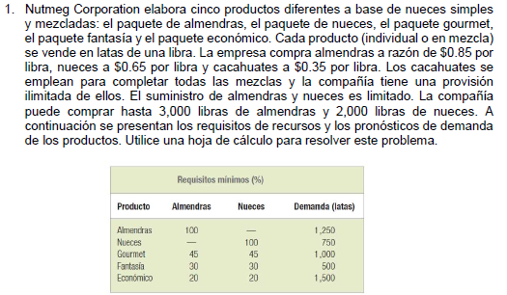

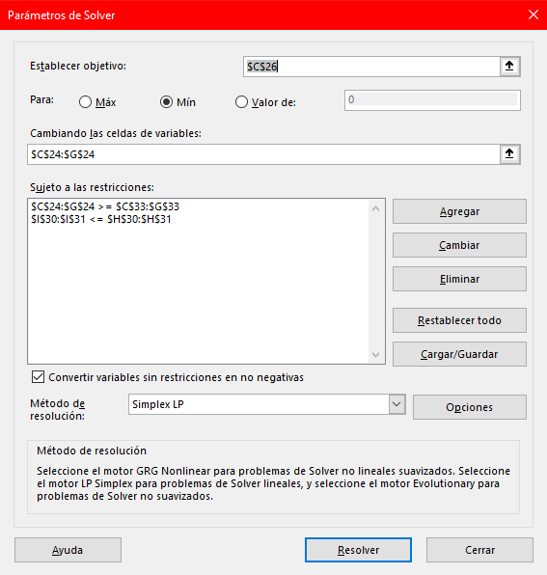

 | F.O | Paquete de Almendras | Paquete de Nueces | Paquete Gourmet | Paquete Fantasía | Paquete Económico
 | Variables | 1250 | 750 | 1000 | 500 | 1500
 | Coeficientes | 0.80 | 0.60 | 0.665 | 0.56 | 0.49
 | Costo | $3,130.00

 | Insumos | Paquete de Almendras | Paquete de Nueces | Paquete Gourmet | Paquete Fantasía | Paquete Económico | Disponible | Total
r1 | Almendras (lbs.) | 1 | 0 | 0.45 | 0.3 | 0.2 | 3000 | 2150
r2 | Nueces (lbs.) | 0 | 1 | 0.45 | 0.3 | 0.2 | 2000 | 1650
r3 | Cacahuates (lbs.) | 0 | 0 | 0.1 | 0.4 | 0.6 | Ilimitado | 1200
 | Demanda | 1250 | 750 | 1000 | 500 | 1500

d) planteamiento
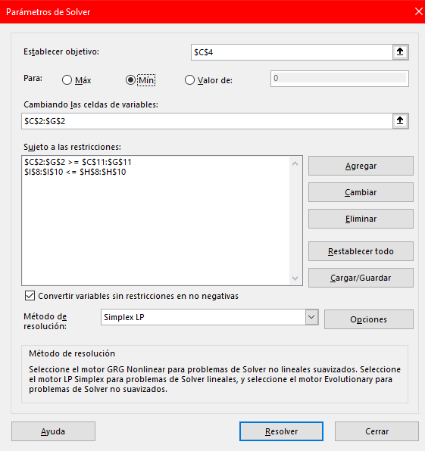
 | Paquete de Almendras | Paquete de Nueces | Paquete Gourmet | Paquete Fantasía | Paquete Económico
Variables | 1250 | 750 | 1000 | 500 | 1500
Coeficientes | 0.80 | 0.60 | 0.665 | 0.56 | 0.49
Costo | $3,130.00

Insumos | Paquete de Almendras | Paquete de Nueces | Paquete Gourmet | Paquete Fantasía | Paquete Económico | Disponible | Total
Almendras (lbs.) | 1 | 0 | 0.5 | 0.3 | 0.2 | 3000 | 2200
Nueces (lbs.) | 0 | 1 | 0.5 | 0.3 | 0.2 | 2000 | 1700
Cacahuates (lbs.) | 0 | 0 | 0 | 0.4 | 0.6 | 2000 | 1100
Demanda | 1250 | 750 | 1000 | 500 | 1500

e) planteamiento
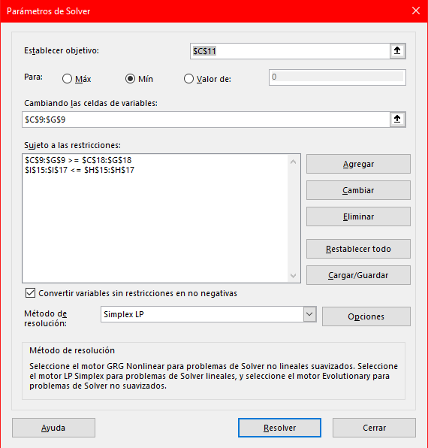

 | Paquete de Almendras | Paquete de Nueces | Paquete Gourmet | Paquete Fantasía | Paquete Económico
Variables | 1250 | 750 | 1000 | 1000 | 1500
Coeficientes | 0.80 | 0.60 | 0.665 | 0.56 | 0.49
Costo | $3,410.00

Insumos | Paquete de Almendras | Paquete de Nueces | Paquete Gourmet | Paquete Fantasía | Paquete Económico | Disponible | Total
Almendras (lbs.) | 1 | 0 | 0.45 | 0.3 | 0.2 | 3000 | 2300
Nueces (lbs.) | 0 | 1 | 0.45 | 0.3 | 0.2 | 2000 | 1800
Cacahuates (lbs.) | 0 | 0 | 0.1 | 0.4 | 0.6 | 2000 | 1400
Demanda | 1250 | 750 | 1000 | 1000 | 1500

